Баги
Number | Title | Priority/Sevetity | Preconditions | Steps | Expected Result | Result | Enviroment | Comment
BR-1001 | В списке поля "Вид животного" отсутсвует значение "Собака" | Высокая | 1.Перейти на сайт http://130.193.37.179/app/pets | 1.Нажать на список рядом с полем "Вид животного" | В списке есть элемент "Собака" | В списке нет элемента собака | 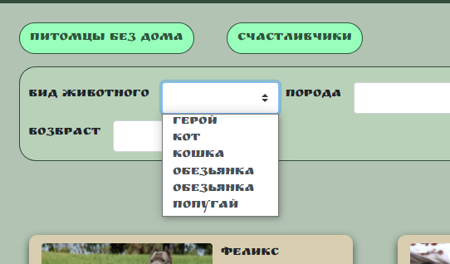 Win 10 / Google Chrome 93.0.4577.82
BR-1002 | В списке "Вид животного" присутсвует значение "кот" | Низкий | 1.Перейти на сайт http://130.193.37.179/app/pets | 1.Нажать на список рядом с полем "Вид животного" | Нет значения "кот" | Есть значения "кот" | 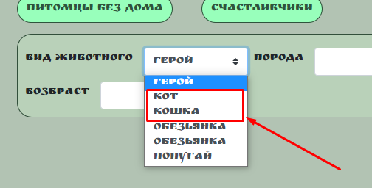 Win 10 / Google Chrome 93.0.4577.84
BR-1003 | В списке "Вид животного" присутсвует значение "герой" | Высокая | 1.Перейти на сайт http://130.193.37.179/app/pets | 1.Нажать на список рядом с полем "Вид животного" | В списке нет значения "Герой" | Присутсвует значение "Герой" | Win 10 / Google Chrome 93.0.4577.85
BR-1004 | В списке "Вид животного" присутсвуют 2 одинаковых значения "обезьянка" | Средний | 1.Перейти на сайт http://130.193.37.179/app/pets | 1.Нажать на список рядом с полем "Вид животного" | В списке нет дублей значений | Присутсвуют 2 одниковых значения "обезьянка" | Win 10 / Google Chrome 93.0.4577.86
BR-1005 | В списке "Порода" присутсвует значение "розовый" | Высокая | 1.Перейти на сайт http://130.193.37.179/app/pets | 1.Нажать на список рядом с полем "Порода" | В списке нет значения "Розовый" | Присутсвует значение "розовый" | Win 10 / Google Chrome 93.0.4577.87
BR-1006 | В списке "Порода" присутсвуют 2 одинаковых значения "питбуль" | Средний | 1.Перейти на сайт http://130.193.37.179/app/pets | 1.Нажать на список рядом с полем "Порода" | В списке нет дублей значений | Присутсвуют 2 одниковых значения "питбуль" | 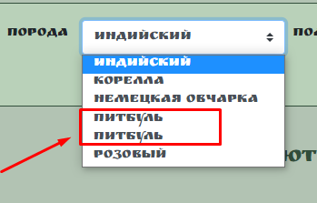 Win 10 / Google Chrome 93.0.4577.88
BR-1007 | В списке "Пол" присутсвует орфографическая ошибка в значении "Кабель" | Низкий | 1.Перейти на сайт http://130.193.37.179/app/pets | 1.Нажать на список рядом с полем "Пол" | В списке нет орфографических ошибок в значениях | Допущена ошибка в значении "Кабель" | 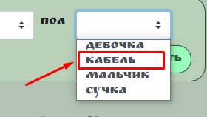 Win 10 / Google Chrome 93.0.4577.89
BR-1008 | В списке "Пол" присутствуют 4 значения | Средний | 1.Перейти на сайт http://130.193.37.179/app/pets | 1.Нажать на список рядом с полем "Пол" | В списке должны быть два значения полов | В списке представлено 4 вида полов | Win 10 / Google Chrome 93.0.4577.90
BR-1009 | Поле для ввода "Возраст" позволяет ввести числа до 0 и после 100 | Низкий | 1.Перейти на сайт http://130.193.37.179/app/pets | 1.Ввести в поле "Возраст" отрицательное значение | Система выдает предупреждение о некорректном вводе | Системы не выдает предупреждение | Win 10 / Google Chrome 93.0.4577.83
BR-1010 | В списке "Сортировать по" есть невалидное значение | Высокая | 1.Перейти на сайт http://130.193.37.179/app/pets | 1.Нажать на список рядом с полем "Сортировать по" | В списке только валидные значения | В списке присутствует невалидное значение "Регистрационный номер" | 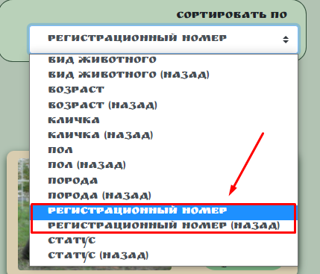 Win 10 / Google Chrome 93.0.4577.84
BR-1011 | В разделе "Контакты" представленный email невалиден | Высокая | 1.Перейти на сайт http://130.193.37.179/app/contact 2.Запустить любой сервис по отправке элетрооных писем (Яндекс Почта,Outlook Mail.,Gmail. и т.п.) | 1.Скопировать email адрес. 2.Отправить на данный адрес тестовое сообщение, с помощью любого сервиса по отправке электронных писем | Письмо успешно отправлено | Письмо не отправлено, ошибка "Unrouteable address" | Win 10 / Google Chrome 93.0.4577.85
BR-1012 | В разделах страницы "Контакты", "О нас" не работает поисковая строка | Высокая | 1.Перейти на сайт http://130.193.37.179/app/pets | 1.Открыть раздел "Контакты" 2.Ввести в поисковую строку значение "Собака" 3.Открыть раздел "О нас" 4.Ввести в поисковую строку значение "Кошка" | Поиск предоставляет нам карточи питомцев | Поисковая строка не работает | Win 10 / Google Chrome 93.0.4577.86
BR-1013 | В подвале страницы не работают ссылки на соц.сети | Высокая | 1.Перейти на сайт http://130.193.37.179/app/pets | 1.Нажать на иконку соц.сети "Инстаграм" 2.Проделать 1 шаг с каждым соц.сетью представленным на странице | Происходит переход на соответстующую страницу соц.сети | Переход не работает | 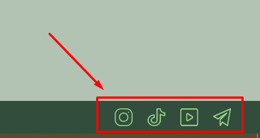 Win 10 / Google Chrome 93.0.4577.87

